상품제안서
HO_24년 스마트락 시스템다이어리 25절 | 상품코드: F24750

 |  |  |  |  |  |  | 02-412-0044 | www.easy1.co.kr
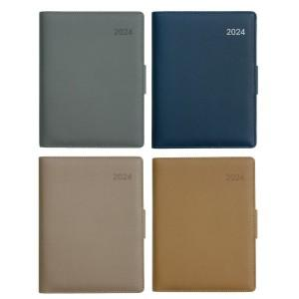

【상세/제작정보】 | 기본 노트식입니다.

【인쇄/포장옵션】 | 불박 / 포장불가능

【공급단가】 | 수량 | 200~ | 500~ | 1,000~ | 3,000~ | 5,000~
*VAT별도 | 25절 | 10,660원 | 10,490원 | 10,250원 | 9,840원 | 9,430원
 | 32절 | 10,140원 | 9,980원 | 9,750원 | 9,360원 | 8,970원

【상품 URL】 | https://dev.easy1.co.kr:443/src/goods_detail.php?gdno=24750

